Sheet1
i [ 3 ]
j [ 3 ]
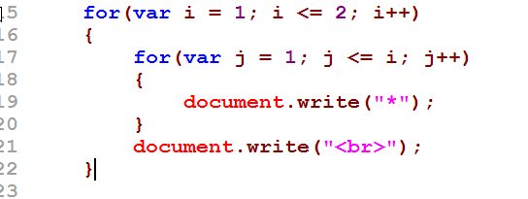
3
1
2

4
5
6

7

8

执行顺序图
1->2->4->5->7->6->5->8->3->2->4->5->7->6->5->7->6->5->8->3->2

网页
*
**

a.html
引入 fun.js
jiSuan(num1, num2, oper);
b.html
引入 fun.s
c.html
引入 fun.s

fun.js
//1. 可以提供代码的复用性
//2. 便于管理
//3. 可以让一些程序员，专门写一些技术含量高的函数，然后提供给别人使用
function jiSuan(num1 , num2, oper)
{
var num1 = window.prompt("请输入第一个数");
num1 = parseFloat(num1);
var num2 = window.prompt("请输入第二个数");
num2 = parseFloat(num2);
var oper = window.prompt("请输入运算符号");
var res = 0;
....
}

计算机的内存
1. 不管是什么编程语句，一定要调入内存，才能运算.
2. 当调用一个函数时，会给我们2间
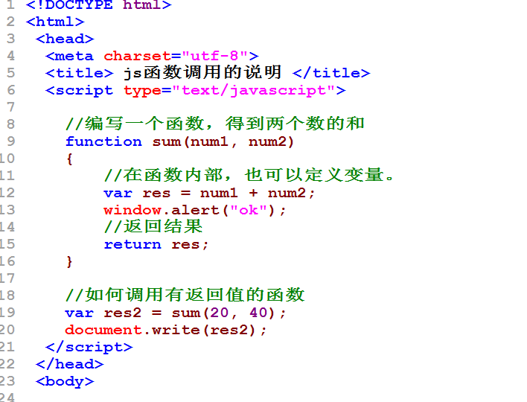

主栈
新栈
num1 [20]
num2[40]
res[60]
return res；

var res2=sum(20,40)
document(res2)

代码区
函数指令

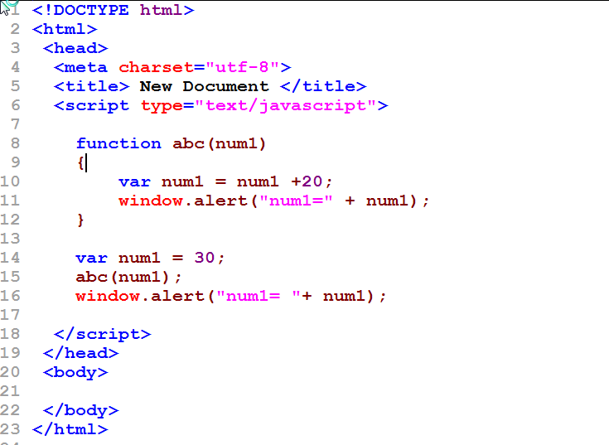
空间
num1 = 30(全局)
abc(num1)
window.alert(num1);
num1[50]
window.alert(num1)

